Analyse carbone
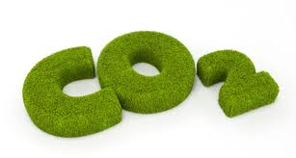
COMPTEUR EMPREITE CARBONE

 | Kg équ. C
Matière première | 0
Mise en forme | 0
Assemblage | 0
Finitions | 0

Mise en forme

 |  | 0
 |  | kg équ. C

Matières
premières
ANALYSE CARBONE
du meuble en carton,
En phase de FABRICATION :
Assembla-ge

0 |  |  |  | 0
kg équ. C |  |  |  | kg équ. C

Finitions

 |  |  |  |  |  | 1 ordinateur écran plat : 350 kg équ. C
 |  | 0
 |  | kg équ. C
 |  |  |  |  | Remarque : un français émet 6,5 tonnes de CO2 par an
Total
Total
 |  |  |  |  | un calédonien émet 13,7 tonnes de CO2 par habitant, il est prévu une augmentation de 165 % en moins de dix ans

0 |  |  | 0 |  | Nombre d'arbre nécessaire pour absorber une quantité équivalente de carbone en une année |  | 0
kg équ. C |  |  | kg équ. CO2

 | 1 équ. Co2 = 0,272 équ. C

Exploitation des résultats
 | Kg équ. C
Matière première | 0
Mise en forme | 0
Assemblage | 0
Finitions | 0

